界面&功能
成就系统 |  |  |  | 功能规则

 | 功能入口
 |  |  |  |  |  |  | NPC分类与交互逻辑
 | 主界面新增一个成就按钮 |  |  |  |  |  | 分类说明
 |  |  |  |  |  |  | 剧情NPC：负责剧情对话及任务的交接。
 |  |  |  |  |  |  | 功能NPC：负责功能性服务（如商店、仓库、强化等）。
 |  |  |  |  |  |  | 传送NPC：负责地图传送，进入特定场景。

 | 成就总览界面
1
3
4

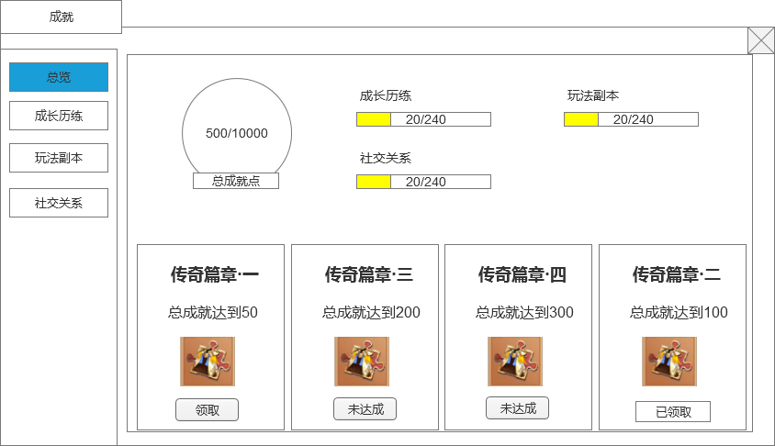
 |  | 1、界面标题 |  |  | 1、界面标题
 |  | ▶ | 显示界面的标题 |  | ▶ | 显示界面的标题

2
 |  | 2、页签栏 |  |  | 2、页签栏
 |  | ▶ | 显示成就的页签栏 |  | ▶ | 显示成就的页签栏
 |  |  | 需要有选中效果 |  |  | 需要有选中效果

 |  | 3、总成就点展示 |  |  | 3、总成就点展示
 |  | ▶ | 需要有一个图标底 |  | ▶ | 需要有一个图标底
 |  |  | 显示当前成就点/总成就点 |  |  | 显示当前成就点/总成就点

 |  | 4、每个成就类型各自的进度展示 |  |  | 4、每个成就类型各自的进度展示
 |  | ▶ | 显示各个成就类型的名字 |  | ▶ | 显示各个成就类型的名字
 |  | ▶ | 显示成就类型的进度 |  | ▶ | 显示成就类型的进度
 |  |  | 需要用进度条的形式展示 |  |  | 需要用进度条的形式展示

 |  | 5、成就进度和奖励 |  |  | 5、成就进度和奖励
 |  | ▶ | 根据当前成就点达成进度条件 |  | ▶ | 根据当前成就点达成进度条件
 |  | ▶ | 展示阶段进度的奖励 |  | ▶ | 展示阶段进度的奖励
 |  | ▶ | 进度完成状态，分为3种状态： |  |  | 点击奖励图标时弹出详细信息tips
5
 |  |  | 未达成：进度未达成，则显示未达成 |  | ▶ | 进度完成状态，分为3种状态：
 |  |  | 领取：进度已达成，玩家可以点击领取按钮领取进度奖励 |  |  | 未达成：进度未达成，则显示未达成
 |  |  | 已领取：进度已达成，玩家已经领取过奖励 |  |  | 领取：进度已达成，玩家可以点击领取按钮领取进度奖励
 |  | ▶ | 进度框可以左右滑动 |  |  | 已领取：进度已达成，玩家已经领取过奖励
 |  |  |  |  | ▶ | 进度框可以左右滑动
 |  |  |  |  | ▶ | 进度框排序：默认按配置顺序排，可以领取的放最前面，有多个相同状态的按ID顺序排，已领取的排最后面

 | 成就详情界面

3
1

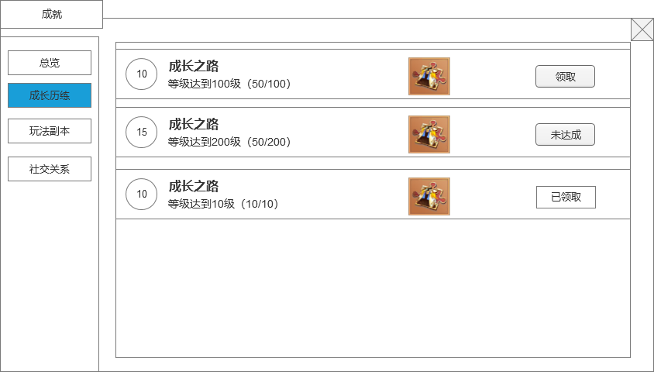
 |  | 1、界面标题 |  |  | 1、界面标题
 |  | ▶ | 显示界面的标题 |  | ▶ | 显示界面的标题

2
 |  | 2、页签栏 |  |  | 2、页签栏
 |  | ▶ | 显示成就的页签栏 |  | ▶ | 显示成就的页签栏
 |  |  | 需要有选中效果 |  |  | 需要有选中效果

 |  | 3、成就列表 |  |  | 3、成就列表
 |  | ▶ | 展示成就任务的详细信息，包括成就点奖励，成就名称、成就描述、奖励以及当前进度。 |  | ▶ | 展示成就任务的详细信息，包括成就点奖励，成就名称、成就描述、奖励以及当前进度。
 |  |  | 成就点奖励：放在成就名字前方，通用的底，里面填充数字。 |  | ▶ | 支持状态标识：
 |  |  | 成就进度：当前进度已达标的数字要显示绿色 |  |  | 可领取：按钮高亮显示，点击后获得奖励。
 |  | ▶ | 支持状态标识： |  |  | 未达成：显示当前进度，无法交互。
 |  |  | 可领取：按钮高亮显示，点击后获得奖励。 |  |  | 已领取：显示“已领取”标签。
 |  |  | 未达成：显示当前进度，无法交互。 |  | ▶ | 垂直列表排列，每行任务信息直观清晰。可上下滑动。
 |  |  | 已领取：显示“已领取”标签。 |  | ▶ | 点击奖励图标时弹出详细信息tips
 |  | ▶ | 垂直列表排列，每行任务信息直观清晰。可上下滑动。 |  | ▶ | 列表排序：根据配置的ID排序，可以领取的放最前面，有多个相同状态的按ID顺序排，已领取的排最后面

参考界面
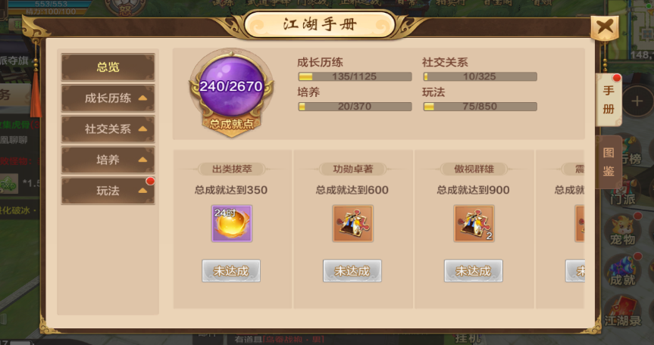
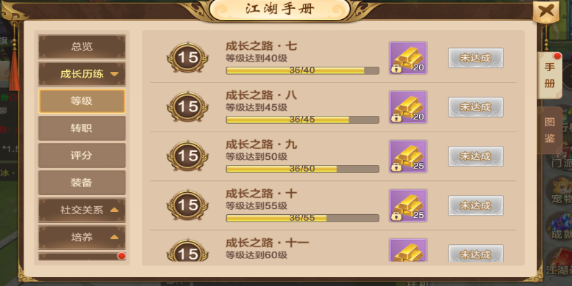
参考图

